Индексы
Период | Значение индекса по Ставропольскому краю, % | Значение индекса по Российской Федерации,% | Среднее значение за период 2020-2021 в СК | Сроеднее значение за период 2022-2023 в СК

Динамика изменения значения индекса 2020-2023гг. в Ставропольском крае
Динамика изменения значения индекса 2020-2023гг. в Российской Федерации
Сравнение Значения индекса по Ставропольскому краю, % и Значения индекса по Российской Федерации,%
2017 | 99.00 | 102.90 | 107.40 | 101.7
2018 | 95.40 | 99.80
2019 | 98.20 | 104.30
2020 | 83.00 | 101.30
2021 | 131.80 | 99.30
2022 | 102.6 | 111.30
2023 | 100.8 | 100.20

визуализация данных для животно
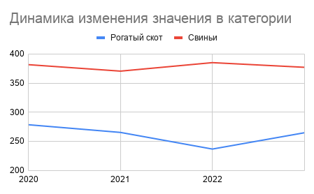
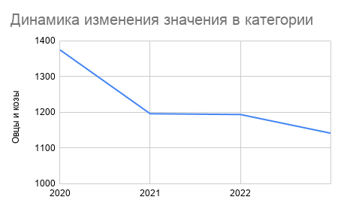
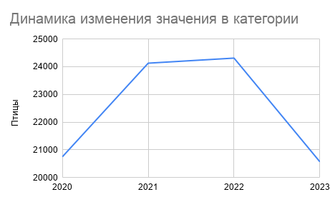
 | Рогатый скот | Свиньи |  | Овцы и козы |  | Птицы
2020 | 278.4 | 381.7 | 2020 | 1374.3 | 2020 | 20751.8
2021 | 265.2 | 370.6 | 2021 | 1195.5 | 2021 | 24126.7
2022 | 236.6 | 385.2 | 2022 | 1193.3 | 2022 | 24309.6
2023 | 264.6 | 377.2 | 2023 | 1141 | 2023 | 20571.4

Сводная таблица топ-10 антилиде
Топ-10 Антилидеров по индексу производства в Ставропольском крае за 2022-2023 гг.

Лист17
Топ-10 Антилидеров по индексу производства в Ставропольском крае за 2020-2021 гг.

Сводная таблица топ-10 районов
Топ-10 районов Ставропольского края по среднему значению индекса производства

Лист18
Топ-10 районов Ставропольского края по среднему значению индекса производства за 2022-2023

